CR de MES

 |  |  | Compte Rendu d'assistance à mise en service

 |  |  |  |  | SC1M20222706 |  |  | VIRET |  |  |  | Date de l'intervention :
 |  |  |  |  | (N° de série du module) |  |  | (Nom de l'installation) |  |  |  | 2022-11-21

Installateur : | Yohann Philibert Alp2 |  |  |  |  |  |  | Utilisateur : | VINET
Adresse : | 118 rue Marius Canton |  |  |  |  |  |  | Adresse : | Rue de la Rethaudière
Code Postal : | 73800 |  |  |  |  |  |  | Code Postal : | 38830
Ville : | CRUET |  |  |  |  |  |  | Ville : | SAINT PIERRE d'ALLEVARD
E-mail : | entreprisealp2@gmail.com |  |  |  |  |  |  | N° tél : | 06 76 29 50 99
Contact : |  |  |  |  |  |  |  | E-mail : | viret.m@hotmail.fr
N° tél : | 06 99 27 94 66

 | Type de module hydraulique |  |  |  |  | SC1
 |  |  |  |  |  | 1 |  |  |  |  |  |  | Volume |  | Nb
 | Volume du BALLON ECS solaire |  |  |  |  | 500 L |  |  |  |  |  | Vase d'expansion solaire | 50 / 3 b |  | 1
 | Volume du BALLON Tampon |  |  |  |  |  |  |  | Autre vase d'expansion
 |  | Emplacement tampon (vol. chauffé ? autre remarque)

 |  |  |  |  |  |  |  |  |  |  |  | Nature de l'antigel
 | Hauteur H (mètres) |  |  |  |  | 4 m |  |  |  |  |  |  | % ou °C | -20°C
 |  |  |  |  |  |  |  |  |  |  |  | mesuré ? | oui
 |  |  |  |  |  |  |  |  |  |  |  | Si autre antigel
 | Diamètre des liaisons capteurs |  |  |  |  | 20
 |  |  |  |  | Matériau | Inox |  |  | Long. (Aller + retour) : |  |  |  | 30 | mètres
 |  |  |  |  |  | 0
 |  |  |  |  |  | Pression remplissage |  |  | Pression VE à vide |  |  |  |  | Valeurs calculées :
 | Circuit (solaire) module SolisArt |  |  |  |  | 1.6 bar |  |  | 1.2 bar |  |  |  |  | 1,6 / 1,1
 | Ballon tampon |  |  |  | (valeurs cibles : 1,0 / 0,5) |  |  |  |  |  |  |  | Préciser nature et volume du vase
 | Autre circuit (ex : capteurs sur échangeur) |  |  |  |  | - |  |  | -
 |  |  | préciser

 | Autre ballon |  | Non | Usage | - |  |  | Vol. | - | 0
 |  |  |  |  |  |  |  |  | Type |  | Circuit |  |  |  | Vol./P.
 | Bouteille casse pression / Echangeur |  |  |  |  | Non
 | CP = casse-pression / bouteille de mélange
 | Ech. plq. ou tub. = échangeur à plaque ou tubulaire

 | Bouclage sanitaire |  |  |  |  | Non

APPOINTS
 | TYPE APPOINT 1 |  |  |  | Réchauffeur électrique |  |  |  |  |  | Puissance (kW) |  | 6
 | Marque et modèle |  |  |  |  |  |  |  |  |  | Condensation
 |  |  |  |  | Dans le volume chauffé

 | TYPE APPOINT 2 |  |  |  | Poêle buches |  |  |  |  |  | Puissance (kW)
 | Marque et modèle |  |  |  |  |  |  |  |  |  | Condensation
 |  |  |  |  | Dans le volume chauffé |  |  |  |  |  | En cascade avec APP1

 | SPECIFICITES |  |  |  |  |  | By-Pass chaudière |  |  |  |  | Diamètre
 |  |  |  |  |  |  | V3V by-pass chaudière

 |  |  |  |  |  |  | Résistance immergée |  |  |  |  | Puissance (kW)

EMETTEURS
 |  | Type d'émetteurs |  |  | Surface à chauffer (m²)
 | Z1 | Plancher chauffant |  |  | 56 |  |  |  | Autre 1
 | Z2 | Radiateurs |  |  | 50 |  |  |  | Autre 2
 | Z3
 | Z4 |  |  |  |  |  |  |  | pc

CAPTEURS
 |  |  |  |  | Champ n°1 (sonde T1) |  |  |  |  | Champ n°2 |  |  | Liaison avec champ 1
 |  |  | Surface ( m²) |  | 12.5
 |  |  | Modèle |  | SM 2,34
 |  |  | Mode de pose |  | Chassis sol ou mural
 |  |  | Inclinaison |  | 70° |  |  |  |  |  |  |  |  | n° sonde
 |  |  | Orientation |  | SUD
 |  |  |  |  | Sens de pose capteur(s)
 |  |  |  |  | Distance sol <=> bas de capteurs

 |  |  | Volume installé : | 500 L | Ok : Adapté |  |  |  | Volume mini conseillé (configuration saisie) |  |  | 400 L | sans corps de chauffe |  | 500 L
CHECK - LIST |  |  |  |  |  |  | NC = Non Conforme NF = Non Fonctionnel |  |  | Valeurs en rouge = Réserves Valeurs en orange = Remarques
Raccordements hydrauliques
Raccordement hydraulique des capteurs |  |  |  |  |  |  |  | Ok
Respect sens "haut-bas" des capteurs / Percement pour SM |  |  |  |  |  |  |  | Ok |  |  |  | Ctrl par :
Présence de purgeur sur les capteurs |  |  |  |  |  |  |  | Non |  |  |  | Modèle
Présence d'éléments de dilatation si capteurs SH
Présence de vannes supplémentaires non autorisés (capteurs /App.) |  |  |  |  |  |  |  | Non
Anti thermosiphon sur tous les piquages ballons (30mm mini) |  |  |  |  |  |  |  | Autre |  |  | Sortie ECS / Echangeur SOL / Echangeur APP / Echangeur Tampon
Joints papier bleus HT ou EPDM 3mm
Tuyauteries hors PC ou RAD en : cuivre, inox, acier noir, laiton |  |  |  |  |  |  |  | Ok
 |  |  |  |  |  |  |  |  |  |  |  | Sur circuit RAD (radiateurs), synthétique possible mais longueur mini en métal + anti-thermosiphon
Positionnement bulbe vanne thermostatique départ PC correct |  |  |  |  |  |  |  | Oui |  |  |  |  | Fixation / Isolation | Ok / Ok
Serrage mitigeur thermostatique PC |  |  |  |  |  |  |  | Ok |  |  |  |  |  | Température réglée à : | 42°C
Montage mitigeur thermostatique ECS correct (C = COLD / H = HOT) |  |  |  |  |  |  |  | Oui
Montage vase expansion |  |  | avec clapet anti-retour |  |  |  |  | Aucun
 |  |  | avec vanne d'isolement sans poignée |  |  |  |  | Oui
 |  |  | anti-thermosiphon |  |  |  |  | Oui
Dispositif de protection contre la corrosion du ballon sanitaire (en plus des anodes du ballon) |  |  |  |  |  |  |  | Autre ou aucune |  |  | NB : Si V > 1000L, alimentation élect. anode(s) à courant imposé à contrôler
Si Bouclage ECS |  |  |  | 4 clapets anti-retour
 |  |  |  | Positionnement
Installation remplie et purgée avec une pompe solaire |  |  |  |  |  |  |  | Oui
Gestion des pièges à air sur les circuits (ex : position réchauffeur élec.) |  |  |  |  |  |  |  | Ok
Serrage boulons de bride de ballon ECS |  |  |  |  |  |  |  | Oui
Présence de fuite(s) à la fin de la mise en service |  |  |  |  |  |  |  | Aucune
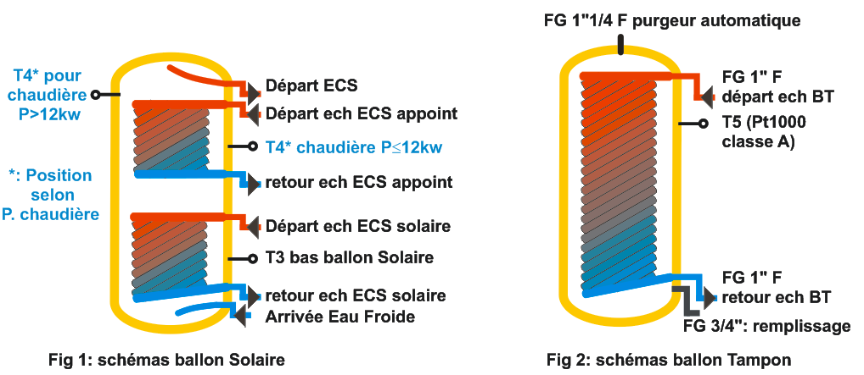 |  |  |  |  |  |  |  | 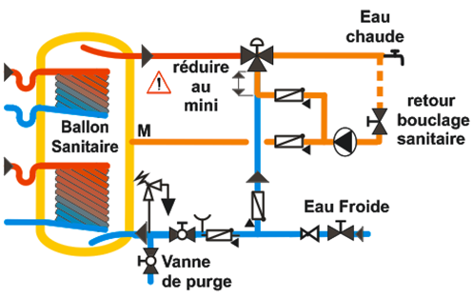
Commentaires / Particularités |  |  |  | Capteur SM non percés Pas de thermosiphon

Raccordements électriques
Protection électrique dédiée au module Solisart |  |  |  |  |  |  |  | 2A |  |  |  |  |  | Si autre, préciser
Alimentation directe du module |  |  |  |  |  |  |  | Oui
Type de cablage alimentation secteur sur carte de régulation |  |  |  |  |  |  |  | Fils souples
Cablages (0,75 mm²) des sondes d'ambiance, extérieure et capteur |  |  |  |  |  |  |  | Ok |  |  | Si ≠ Ok, mettre un commentaire
Positionnement correct des sonde(s) capteurs |  |  |  |  |  |  |  | Ok
Positionnement correct des autres sondes |  |  |  |  |  |  |  | Ok
Dispositif de blocage des sondes dans le(s) ballon(s) |  |  |  |  |  |  |  | Oui
Sécurité thermique plancher chauffant cablée |  |  |  |  |  |  |  | Oui |  |  |  |  |  | Positionnement | Ok
Sécurité thermique piscine (ou autre) cablée |  |  |  |  |  |  |  |  |  |  |  |  |  | Positionnement
Test des aquastats de sécurité thermique |  |  |  |  |  |  |  | OK

Commentaires / Particularités

Connexion / Interface / Version
Connexion internet sur le site |  |  |  | Fonctionnelle |  |  |  |  |  | Raccordement régul. <-> internet | Filaire
Test connexion serveur |  |  |  | Ok |  |  |  |  |  | Version NanoServeur / Régulation | 3,0,11 / D18
Compte serveur client final |  |  |  | Ok |  |  |  |  |  | Compte serveur installateur | Ok
Commentaires / Particularités

Paramétrage
Vérification et optimisation du paramétrage des appoints |  |  |  |  |  |  | Ok
Température extérieure de base (valeur) |  |  |  |  |  |  | 10 °C
Commentaires / Particularités

Relevés |  |  |  |  |  | Températures à : | 00h00
 |  |  |  |  |  |  |  |  |  |  | Commentaires
 | T1 |  | Capt ch1 |  |  | T9 |  | Extérieure
 | T2 |  | Capt froid |  |  | T10 |  | Capt ch2
Relevé manuel ou coller une copie d'écran de la page "Visualisation" de l'interface
 | T3 |  | Ballon Sol |  |  | T11 |  | Zone 1
 | T4 |  | Ballon App |  |  | T12 |  | Zone 2
 | T5 |  | Ballon Tamp. |  |  | T13 |  | Zone 3
 | T6 |  | Appoint 1 |  |  | T14 |  | Zone 4
 | T7 |  | Collect. Frd |  |  | T15 |  | Echangeur 1
 | T8 |  | Collect. Chd |  |  | T16 |  | Appoint 2

Tests fonctionnels
 |  | Affectation |  |  | Pilotage | Vit. |  | Test circulation
C1 |  | Zone 1 |  |  | PWM Ok | BCV1 |  | Ok
C2 |  | Zone 2 |  |  | PWM Ok | BCV1 |  | Ok
C3
C4 |  | Ballon App |  |  | PWM Ok | BCV1 |  | Ok
C5 |  | Ballon Sol |  |  | PWM Ok | BCV1 |  | Ok
C6
C7

 |  | Type / Affectation |  |  |  | Commande |  | Test fonctionnement
S10
S11
CTC 1 |  | Rechauffeur de boucle |  |  |  | Ok |  | Ok
CTC 2

 |  | Présente |  |  | Calage |  |  | Test fonctionnement
V3V APP |  | Oui |  |  | Ok |  |  | Ok
V3V SOL

 |  |  |  |  |  |  | Vérification du fonctionnement de la pompe manuelle | Ok

Commentaires / Particularités

Informations client final
Interdiction d'arrêt d'EFS (sauf précautions particulières) |  |  |  |  |  |  |  | Fait |  | si non fait :
Contrôle de pression (comment / fréquence / valeur cible) |  |  |  |  |  |  |  | Fait |  | si non fait :
Information sur les températures normales capteurs / ballons |  |  |  |  |  |  |  | Fait |  | si non fait :
Carnet de chaufferie renseigné (valeurs de la mise en service) |  |  |  |  |  |  |  | Fait |  | si non fait :
Entretien minimal de l'installation |  |  |  |  |  |  |  | Fait |  | si non fait :
Notice utilisateur présente |  |  |  |  |  |  |  | Oui

Remarques et Observations complémentaires | Anomalies non conformes aux standards SolisArt / QualiSol, pouvant : entrainer une baisse de perfomance de l'installation, avoir un impact sur sa durée de vie, un fonctionnement atypique du système. Elles sont repérées en orange

Réserves | Anomalies présentant un risque pour la sécurité de l'installation, et/ou des utilisateurs, et/ou interruption complète d'une partie ou de l'ensemble des services attendus (chauffage, ECS) => à corriger rapidement. Elles sont repérées en rouge Ci-dessous, rappel des défauts comportant un risque pour la sécurité de l'installation ou des utilisateurs :

 | Les anomalies présentant un risque de type sécurité doivent être corrigées sous 30 jours. En l'absence de réalisation de ces corrections (avec justificatifs), Solisart se réserve le droit d'annuler la garantie du matériel fourni.

Je soussigné |  |  |  |  | pour l'entreprise Solisart certifie avoir procédé le |  |  |  |  |  |  | 2022-11-21
au contrôle du Module SolisArt de l'utilisateur ci-dessus désigné, conformément aux opérations décrites dans les instructions de montage du SolisConfort.
 | Pour SolisArt (signature)
 |  |  |  |  |  |  |  | Fait à : | SAINT PIERRE d'ALLEVARD
 | Je certifie que les informations ci-dessus ont été recuillies ou contrôlées par moi-même au cours de la mise en service
 | Durée de la prestation |  |  |  |  |  |  |  |  |  |  | Durée de la prestation (hh:mn)

L'installateur soussigné (Prénom NOM) :

 | 0 |  |  |  |  | Représentant l'entreprise |  |  |  | Yohann Philibert Alp2

> Atteste par la présente, la validité des informations contenues dans ce document

> M'engage à effectuer les corrections nécessaires (voir la rubrique "Réserves ") dans les plus brefs délais

> Atteste avoir été informé qu'en l'absence de remise en conformité de l'installation (sous 30 j et justifiée), la prise en charge sous garantie ne serait pas exigible.

> Atteste avoir été informé que SolisArt se réserve le droit de ne pas garantir les parties ou éléments non contrôlés ce jour (car non installés ou non fonctionnels le jour de la mise en service)

> Atteste avoir été informé que les techniciens SolisArt ne sont pas habilités au travail en hauteur. Par ce fait, le raccordement hydraulique et la position de la (des) sonde(s) capteurs ne peuvent être systématiquement contrôlés. De même, suivant les conditions météorologiques, le bon fonctionnement de la partie solaire ne peut être garanti par la présente prestation. Des vérifications supplémentaires peuvent s'avérer nécessaire.

 |  |  |  |  |  |  |  | Signature de l'installateur

